Esercizio
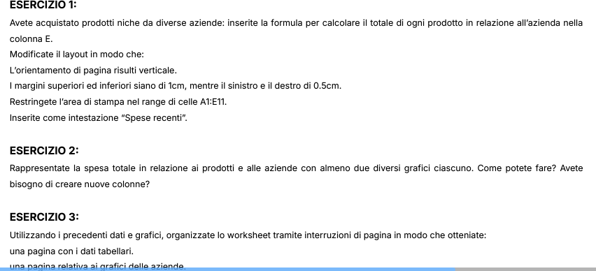

Prodotti
Azienda | Prodotto | Quantità | Prezzo | Vendite | Etichette di riga | Somma di Vendite
Tech Innovations Ltd. | Tecnologia | 500 | 15.75 € | 7,875.00 € | AquaLux Dynamics | 37725
Tech Innovations Ltd. | Cibo | 1200 | 8.50 € | 10,200.00 € | EcoVibe Solutions | 13500
SolarTech Solutions | Pannelli | 800 | 12.25 € | 9,800.00 € | SolarTech Solutions | 31100
Tech Innovations Ltd. | Quanti | 300 | 25.00 € | 7,500.00 € | Tech Innovations Ltd. | 25575
SolarTech Solutions | Infinito | 1500 | 6.50 € | 9,750.00 € | Totale complessivo | 107900
AquaLux Dynamics | Crema | 700 | 18.75 € | 13,125.00 €
AquaLux Dynamics | Acqua | 900 | 14.00 € | 12,600.00 € | Etichette di riga | Somma di Vendite
SolarTech Solutions | Orizzonte | 1100 | 10.50 € | 11,550.00 € | Vibrazione | 13500
AquaLux Dynamics | Pianeta | 600 | 20.00 € | 12,000.00 € | Crema | 13125
EcoVibe Solutions | Vibrazione | 1000 | 13.50 € | 13,500.00 € | Acqua | 12600
 |  |  |  |  | Pianeta | 12000
VENDITE PER AZIENDA |  |  |  |  | Orizzonte | 11550
 |  |  |  |  | Cibo | 10200
 |  |  |  |  | Pannelli | 9800
 |  |  |  |  | Infinito | 9750
 |  |  |  |  | Tecnologia | 7875
 |  |  |  |  | Quanti | 7500
 |  |  |  |  | Totale complessivo | 107900

VENDITE PER PRODOTTO

Stampa
 |  | Azienda | Prodotto | Quantità | Prezzo | Vendite
 |  | Tech Innovations Ltd. | Tecnologia | 500 | 15.75 € | 7,875.00 €
 |  | Tech Innovations Ltd. | Cibo | 1200 | 8.50 € | 10,200.00 €
 |  | SolarTech Solutions | Pannelli | 800 | 12.25 € | 9,800.00 €
 |  | Tech Innovations Ltd. | Quanti | 300 | 25.00 € | 7,500.00 €
 |  | SolarTech Solutions | Infinito | 1500 | 6.50 € | 9,750.00 €
 |  | AquaLux Dynamics | Crema | 700 | 18.75 € | 13,125.00 €
 |  | AquaLux Dynamics | Acqua | 900 | 14.00 € | 12,600.00 €
 |  | SolarTech Solutions | Orizzonte | 1100 | 10.50 € | 11,550.00 €
 |  | AquaLux Dynamics | Pianeta | 600 | 20.00 € | 12,000.00 €
 |  | EcoVibe Solutions | Vibrazione | 1000 | 13.50 € | 13,500.00 €

VENDITE PER AZIENDA

 | Totale
AquaLux Dynamics | 37725
EcoVibe Solutions | 13500
SolarTech Solutions | 31100
Tech Innovations Ltd. | 25575
 | AZIENDE | Vendite Tot.
 | AquaLux Dynamics | 37725
 | EcoVibe Solutions | 13500
 | SolarTech Solutions | 31100
 | Tech Innovations Ltd. | 25575
 | Totale complessivo | 107900

 | Totale
AquaLux Dynamics | 37725
EcoVibe Solutions | 13500
SolarTech Solutions | 31100
Tech Innovations Ltd. | 25575

VENDITE PER PRODOTTO

 | Totale
Vibrazione | 13500
Crema | 13125
Acqua | 12600
Pianeta | 12000
Orizzonte | 11550
Cibo | 10200
Pannelli | 9800
Infinito | 9750
Tecnologia | 7875
Quanti | 7500
 | Prodotti | Vendite Tot.
 | Vibrazione | 13500
 | Crema | 13125
 | Acqua | 12600
 | Pianeta | 12000
 | Orizzonte | 11550
 | Cibo | 10200
 | Pannelli | 9800
 | Infinito | 9750
 | Tecnologia | 7875
 | Quanti | 7500
 | Totale complessivo | 107900

 | Totale
Vibrazione | 13500
Crema | 13125
Acqua | 12600
Pianeta | 12000
Orizzonte | 11550
Cibo | 10200
Pannelli | 9800
Infinito | 9750
Tecnologia | 7875
Quanti | 7500

